給付費加算適用状況（保育所用）
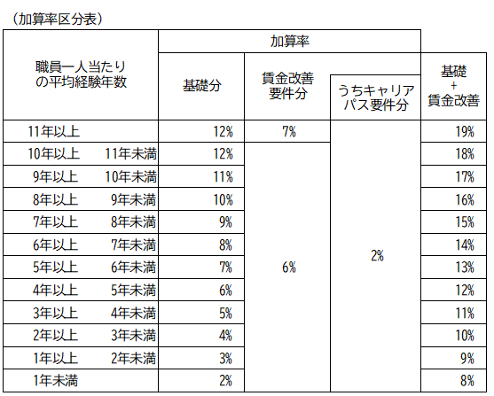
 |  |  |  |  |  |  |  |  |  |  |  | 口座変更(別ｼｰﾄ) | なし
加算適用状況（変更）報告書

施設名 |  |  |  |  |  |  | 所在地の自治体名
施設番号 |  | 施設種類 |  | 保育所 |  |  | 地域区分 |  | その他地域
担当者 |  | 電話番号 |  |  |  |  | メールアドレス

処遇改善等加算Ⅰ 加算率 |  | 19% |  | 処遇改善等加算Ⅱ人数A |  |  |  |  | 利用定員（２号）
平均勤続年数 |  | 11年以上 |  | 処遇改善等加算Ⅱ人数Ｂ |  |  |  |  | 利用定員（３号）
賃金改善要件適用 |  | あり |  | 処遇改善等加算Ⅲ算定対象人数
キャリアパス要件適用 |  | あり |  | 冷暖房費加算 |  |  | その他地域

 | 新規・変更⇒
令和７年度 |  | 4月 | 5月 | 6月 | 7月 | 8月 | 9月 | 10月 | 11月 | 12月 | 1月 | 2月 | 3月
初日児童数(広域含む全児童数)_2号
→うち、北九州市の児童数_2号
初日児童数(広域含む全児童数)_3号
→うち、北九州市の児童数_3号
３歳児配置改善加算
４歳以上児配置改善加算
休日保育加算(年間見込利用者数)
夜間保育加算
チーム保育加配加算（加算人数）
減価償却費加算（施設区分）
賃借料加算（施設区分）
副食費徴収免除加算
給食実施日数（最大20日）
分園の場合
土日閉所（閉所日数）
恒常的な定員超過調整（2,3号）
降灰除去費加算
除雪費加算
主任保育士専任加算
療育支援加算
事務職員雇上費加算
施設機能強化推進費加算
高齢者等活躍推進加算
小学校接続加算
栄養管理加算
第三者評価受審加算
施設長・管理者を配置していない場合

<北九州市への連絡> ※連絡事項がある場合は、この枠内に記載をお願いします。
 |  |  |  |  |  |  |  |  |  |  |  |  | （保育所用）

